過入金整理・検索機能
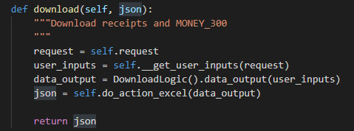
入金管理・入金管理（柔整） ・出入帳操作・柔整個別消込 ダウンロード機能 |  |  |  |  |  |  |  |  |  |  |  |  |  | 作成者 |  |  |  |  |  | 作成日 |  | 更新者 | 更新日 | Rev
 |  |  |  |  |  |  |  |  |  |  |  |  |  | サポート部 ホアン |  |  |  |  |  | 2020-01-17 |  | - | - | Draft#1

 | 【1】機能概要 |  |  |  |  |  |  |  |  |  |  |  | 【3】主なディレクトリ構成
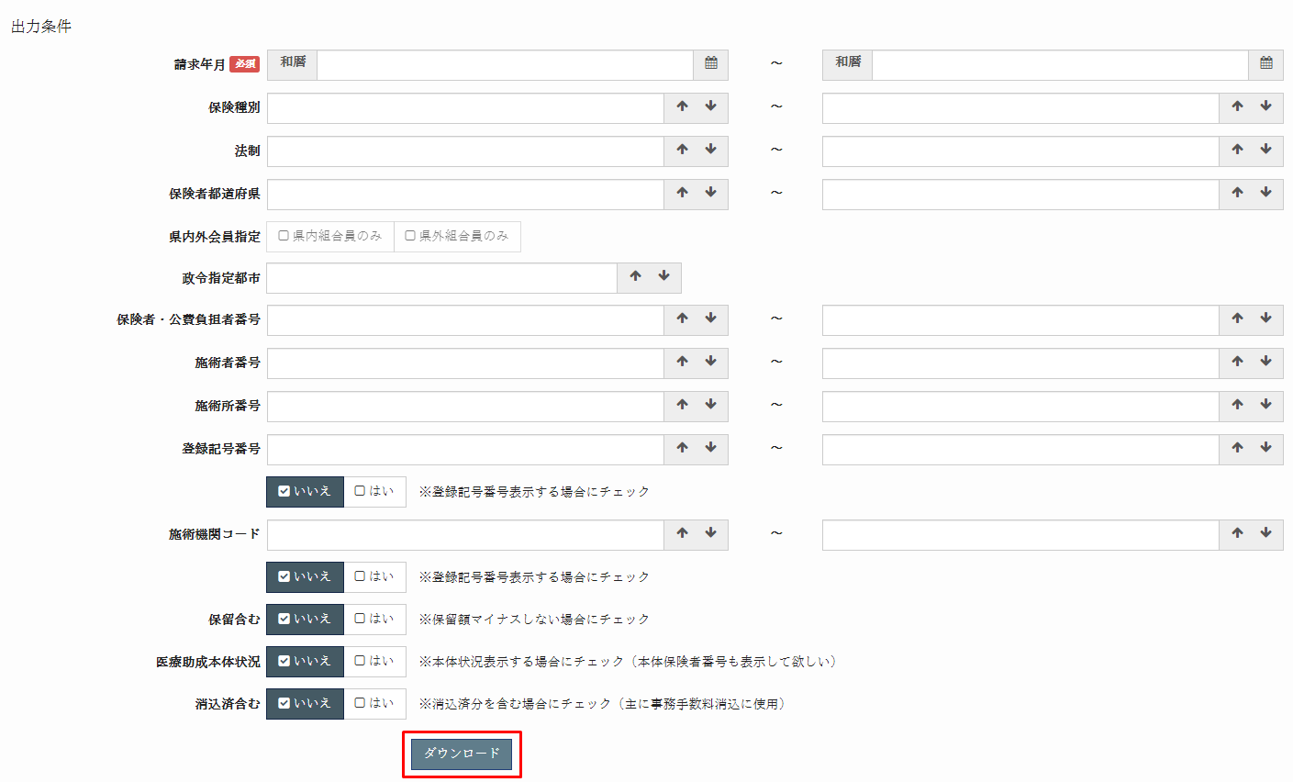
バックエンド
exs_main
⑥view,py

②
urls.py
zm

page
zum03
U02JR001
④urls.py

③
urls.py

⑤views.py
 | 機能情報
 |  | ・ | U02JR011_柔整個別消込
 |  |  | ・ | 概要
 |  |  | ・ | 画面イメージ
 |  |  | ・ | Excelレイアウト保険者入金情報シート
フロントエンド
 |  |  | ・ | Excelレイアウトレセプトシート

www
static
js
U02JR001
①
mikan.html.js
 | 【2】入力/出力
 |  | ・機能としての入力、出力は以下の表を参照。
 |  | 入力/出力 |  |  |  | 内容
 |  |  | 入力 |  |  | 請求年月：RECEIPT_100,101.billing_date
 |  | 画面から入力された |  |  |  | 保険種別: RECEIPT_100,101.insurance_type_tcd
 |  | データ |  |  |  | 法制: INSURER_000.insurer_law_number
 |  |  |  |  |  | 保険者都道府県: INSURER_000.insurer_jurisdiction_tcd
 |  |  |  |  |  | 県内外会員指定: only_members_in_pref
 |  |  |  |  |  | 政令指定都市: INSURER_000.insurer_individual_number_general
 |  |  |  |  |  | 保険者・公費負担者番号: INSURER_000.insurer_individual_number
 |  |  |  |  |  | 施術者番号: PRACTITIONER_000.practitioner_number
 |  |  |  |  |  | 施術所番号: FACILITY_000.facility_number
 |  |  |  |  |  | 登録記号番号: RECEIPT_100.registered_symbol_number
 |  |  |  |  |  | 施術機関コード: FACILITY_010.operating_organization_code
 |  |  | 出力
 |  |  | excelファイル

 | 【4】フローチャート |  |  |  |  |  |  |  |  |  |  | ■処理概要

 |  |  |  |  |  |  |  |  |  |  |  |  |  |  |  | WEB-DJANGO

 |  |  |  |  |  |  |  |  |  |  |  |  | ① | ・クライアントはリクエストデーターをweb-djangoサーバーに送信します。

 |  |  |  |  |  |  |  |  |  |  |  |  | ② | ・検索語に従ってデータベースからデータをフィルタリングします。

クライアント
フォームデータ
 |  |  |  |  |  |  | ① |  |  |  |  |  | ③ | ・データベースから検索したレコードを並べ替えます。

 |  |  |  |  |  |  |  |  |  |  |  |  | ④ | ・検索したレコードからExcelファイルを作成する。

db-mariadb
データーを検索する
 |  |  |  |  |  |  |  |  |  |  |  |  | ⑤ | ・クライアントに作成されたExcelファイルのパスを返します
 |  |  |  |  |  |  | ②
 |  |  |  |  |  |  |  |  |  |  |  |  | 成功画面

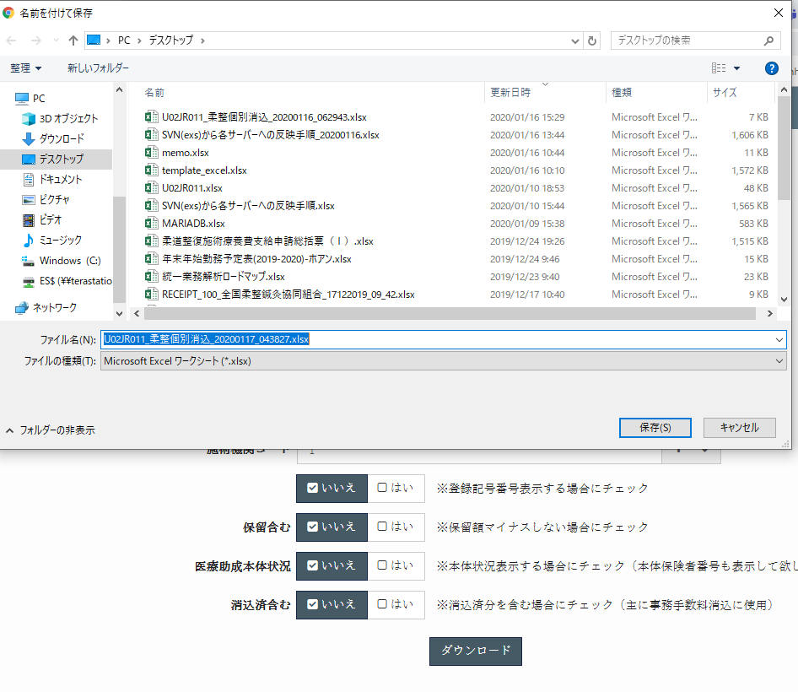

データソート
 |  |  |  |  |  |  | ③

excelファイル作成
 |  |  |  |  |  |  | ④

excelファイル

２
jsonオブジェクト
 |  |  |  |  |  |  | ⑤

１

 |  |  |  |  |  |  |  |  |  |  |  | 【5】処理概要

 |  | <<クライアント側>> |  |  |  |  |  |  |  |  |  |  | １） | フォームに検索値を入力して、「ダウンロード」ボタンを押し、
 |  |  |  |  |  |  |  |  |  |  |  |  |  | onClickメソッドから、download.jsの call_server_export_download関数を呼び出す。

 |  |  |  |  |  |  |  | １）
フォーム
データ

JavaScript
 |  |  |  |  |  |  |  | ２）

 |  | <<サーバー側>>

Url処理（python / Django）
 |  |  |  |  |  |  |  |  |  |  |  |  | ２） | ①download.jsで処理を担当するURLパスを指定して、
 |  |  |  |  |  | ３） |  |  |  |  |  |  |  | AjaxでDjango（サーバー）のurls,pyへ、POSTリクエストする。
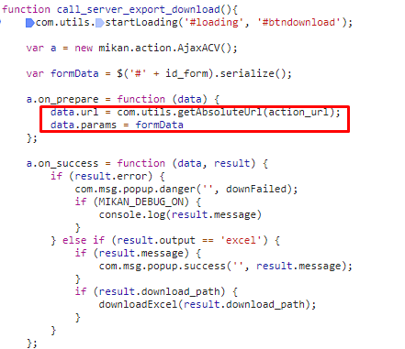

View処理（python / Django）
 |  |  |  |  |  | ４）

download
関数
 |  |  |  |  |  |  |  | ５）
 |  |  |  |  |  |  |  |  |  |  | ６）

Ｍｏｄｅｌ処理（python / Django）

ＭariaDB

 |  |  |  |  |  |  |  |  |  |  |  |  |  |  |  | data.url: "/zm/zum03/U02JR011/download"

 |  |  |  |  |  |  |  |  |  |  |  |  | ３） | Djangoのurl.py（zm\urls.py）がリクエストを受ける。
 |  |  |  |  |  |  |  |  |  |  |  |  |  | さらにurls.py（zm\page\zum03\urls.py）へ処理を渡し、urls.py（zm\page\zum03\U02JR011\urls.py）
 |  |  |  |  |  |  |  |  |  |  |  |  |  | へ処理を渡し。U02JR011View.as_view関数を呼び出す。

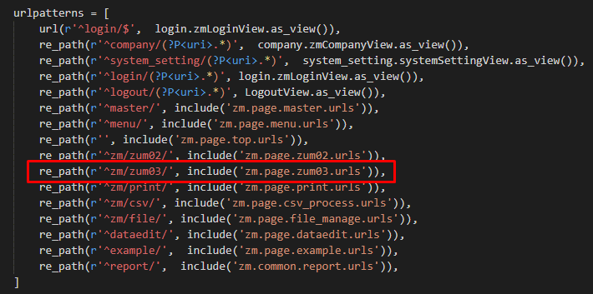
 |  |  |  |  |  |  |  |  |  |  |  |  | 4) | U02JR011View.as_view関数が呼び出されると、djangoはディスパッチ関数を呼び出して、
 |  |  |  |  |  |  |  |  |  |  |  |  |  | リクエストがGETかPOSTかを判断します。 次に、対応するGETまたはPOST関数を呼び出します
 |  |  |  |  |  |  |  |  |  |  |  |  |  | U02JR011.pyで定義されているU02JR011Viewクラスに処理がまず飛ぶが、
 |  |  |  |  |  |  |  |  |  |  |  |  |  | U02JR011ViewクラスはAbstractPageクラスを継承します
 |  |  |  |  |  |  |  |  |  |  |  |  |  | AbstractPageクラスはBaseHtmlViewクラスを継承します
 |  |  |  |  |  |  |  |  |  |  |  |  |  | スーパークラスBaseHtmlViewなどでPOSTされた際の処理を行う。

 |  |  |  |  |  |  |  |  |  |  |  |  |  |  |  |  |  |  | \webapp\zm\page\zum03\U02JR011\views.py
 |  |  |  |  |  |  |  |  |  | \webapp\zm\urls.py
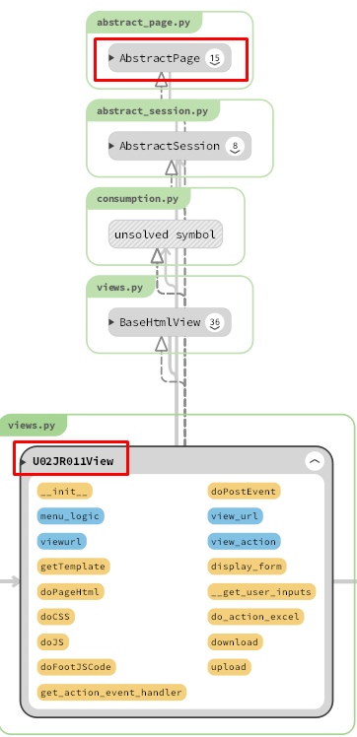
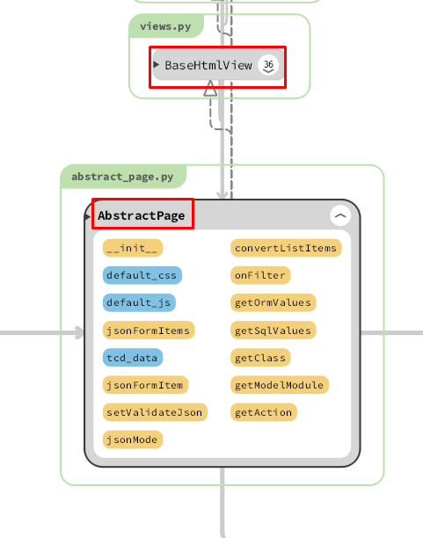

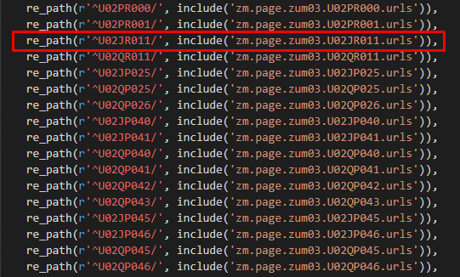

 |  |  |  |  |  |  |  |  | \zm\page\zum03\urls.py

 |  |  |  |  |  |  |  | \zm\page\zum03\U02JR001\urls.py

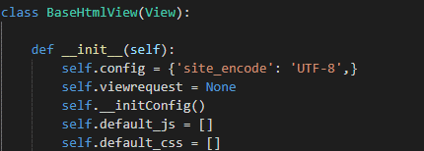
 |  |  |  |  |  |  |  |  |  |  |  |  | 4-4-1) |  |  | download_logic.pyのdata_output関数を呼ばれる

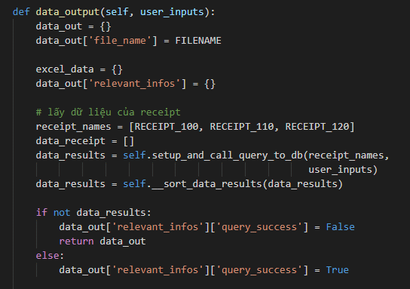

 |  |  |  |  |  |  |  |  | \webapp\exs_main\views.py
 |  | 4-1）
 |  |  | views.pyのBaseHtmlView内で定義されているPOST関数の処理を行う。
 |  |  | このPOST関数内の処理はPOSTリクエストがDjango（サーバ）に送られると毎回呼ばれる。
 |  |  | self.__doPostMain関数からU02JR011.pyのU02JR011内のdoPostEvent関数を呼ばれる
 |  | 4-2)
 |  |  | U02JR011.pyのU02JR011内のdoPostEvent関数の処理を行い、
 |  |  | その内部で、download関数が呼ばれ
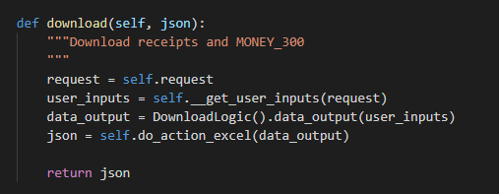
 |  |  |  |  |  |  |  |  |  |  |  |  |  |  |  |  |  | \zm\page\zum03\U02JR011\logic\download_logic.py
 |  |  |  |  |  |  |  |  |  |  |  |  | 4-4-2) |  |  | データベース内のRECEIPT_100,110とMONEY_300 テーブルのデータを検索するクエリを介して
 |  |  |  |  |  |  |  |  |  |  |  |  |  |  | （RECEIPT_100 SQL query) |  |  |  |  |  | （RECEIPT_110 SQL query)

 |  |  |  |  |  |  |  |  |  |  |  |  | 4-4-3)
 |  |  |  |  |  |  |  |  |  |  |  |  |  |  | データベースから検索したレコードを並べ替えます。

 |  |  |  |  | \web-django\src\webapp\zm\page\zum03\U02JR011\views.py
 |  | 4-3) |  |  |  |  |  |  |  |  |  |  | 4-5)
 |  |  | request.POSTから取得したプロパティは、dictオブジェクトに格納されます |  |  |  |  |  |  |  |  |  |  |  | Excelファイルを作成して、Excelファイルのパスを返す

 |  |  |  |  | \web-django\src\webapp\zm\page\zum03\U02JR011\views.py
 |  | 4-4)
 |  |  | request.POSTオブジェクトから送信された条件を使用して、データベースで可能なレコードを検索します

 | 【6】関数 |  |  |  |  |  |  |  |  |  |  |  | 【７】DBアクセス

 |  | 概要） |  |  |  |  |  |  |  |  |  |  |  | 概要）
 |  |  | ・excel ファイル作成のメイン処理はU02JR011.pyのdownload関数から |  |  |  |  |  |  |  |  |  |  |  | ・download関数の内部では関数が実行される。
 |  |  | 様々な関数が呼出され行われる。 |  |  |  |  |  |  |  |  |  |  |  |  | ・DownloadLogic().data_output(user_inputs)
 |  |  |  |  |  |  |  |  |  |  |  |  |  |  |  |  | ・data_output(user_inputs)
 |  | ※ | download関数から呼び出される関数群イメージ図
①download
関数
②self.__get_user_inputs(request)
.__get_user_inputs(request)
 |  |  |  |  |  |  |  |  |  |  |  |  | 【8】エラーハンドリング

 |  |  | \U02JR011\views.py |  |  |  |  |  |  |  |  |  |  | 概要）

③DownloadLogic().data_output(user_inputs)

data_output(user_inputs)

④self.do_action_excel(data_output)

do_action_excel(data_output)

過入金整理・移動機能
入金管理・入金管理（柔整） ・出入帳操作・過入金整理 移動機能 |  |  |  |  |  |  |  |  |  |  |  |  |  | 作成者 |  |  |  |  | 作成日 |  | 更新者 | 更新日 | Rev
 |  |  |  |  |  |  |  |  |  |  |  |  |  | サポート部 ホアン |  |  |  |  | 2020-01-07 |  | - | - | Draft#1


 | 【1】機能概要 |  |  |  |  |  |  |  |  |  |  |  | 備考
 |  |  |  |  |  |  |  |  |  |  |  |  |  | ・残金額計算式
 |  |  |  |  |  |  |  |  |  |  |  |  |  |  | 入金金額 - 消込金額 - 返金金額 + 移動元金額 - 移動先金額-別建消込金額 = 残金額

 |  |  |  |  |  |  |  |  |  |  |  |  | 画面挙動

 |  |  |  |  |  |  |  |  |  |  |  |  |  | 1．移動先を選択 → 選択入金情報の残金額を「移動元残金」に表示する。
 |  |  |  |  |  |  |  |  |  |  |  |  |  | 2．移動先と移動元が未選択 または、移動金額が未入力の場合は、「移動」ボタンを非活性にする。
 |  |  |  |  |  |  |  |  |  |  |  |  |  | 3．「口座名義カナ」「残金額」「メモ」を条件として、下の一覧に表示されるレコードを絞りこむ。
 |  |  |  |  |  |  |  |  |  |  |  |  |  | 4．検索条件が空で検索ボタンを押した場合は、全件表示とする。
 |  |  |  |  |  |  |  |  |  |  |  |  |  | 5．初期表示は条件も一覧もすべて空の状態。
 |  |  |  |  |  |  |  |  |  |  |  |  |  | 6．移動が成功すればメッセージを表示して移動元、移動先の選択状態および、
 |  |  |  |  |  |  |  |  |  |  |  |  |  |  | 「移動元残金」「移動金額」をクリアする。
 |  |  |  |  |  |  |  |  |  |  |  |  |  | 7．一覧の高さは画面の高さに合わせて固定。
 |  |  |  |  |  |  |  |  |  |  |  |  |  | 8．一覧の項目が多い場合は、スクロールバーを表示する。
 |  |  |  |  |  |  |  |  |  |  |  |  |  | 9. 検索条件に該当レコードがない場合は「該当データがありません。」というメッセージを表示する。


 |  |  |  |  |  |  |  |  |  |  |  |  | 【2】入力/出力

 |  |  |  |  |  |  |  |  |  |  |  |  |  | ・機能としての入力、出力は以下の表を参照。

 |  |  |  |  |  |  |  |  |  |  |  |  |  | 入力/出力 |  |  |  | 内容
 |  |  |  |  |  |  |  |  |  |  |  |  |  | 入力 |  |  |  | ・移動元に対する情報 ・移動先に対する情報

 |  |  |  |  |  |  |  |  |  |  |  |  |  | 出力 |  |  |  | ・移動元に対する情報の更新 (移動元金額、残金額、移動先レコードRID) ・移動先に対する情報の更新 (移動元金額、残金額、移動先レコードRID)

 | 前提条件
 |  | 保険者入金出入情報に、2レコード以上のデータが登録されていること。
 | 概要
 |  | ・過入金処理
 |  |  | 入金情報から別の入金情報へ金額を移動する。（移動金額上限は移動元の残金額）
 |  |  | 移動に際して、以下の処理を実行する。 |  |  |  |  |  |  |  |  |  | データベース内のテーブルは関連しています
 |  |  |  | 1. 移動元に対する情報の更新。 |  |  |  |  |  |  |  |  |  | ・MONEY_300
 |  |  |  |  | 移動先レコードRID：移動先レコードのRID
 |  |  |  |  | 移動先金額：画面での入力金額
 |  |  |  |  | 移動先入金年月日：移動先の入金年月
 |  |  |  |  | 残金額：備考の「残金額計算式」を参考
 |  |  |  | 2. 移動先に対する情報の更新。
 |  |  |  |  | 移動元金額：画面で入力金額
 |  |  |  |  | 残金額：備考の「残金額計算式」を参考

 |  |  |  |  |  |  |  |  |  |  |  |  | 【4】フローチャート
【3】主なディレクトリ構成

バックエンド
exs_main
⑥view．py
クライアント
移動元と移動先に対する情報
 |  |  |  |  |  |  |  |  |  |  |  |  |  |  |  |  |  |  |  | ①

zm
②
urls.py
db-mariadb
データ処理
 |  |  |  |  |  |  |  |  |  |  |  |  |  |  |  |  |  |  |  | ②

page
zum03
④urls.py
U02PR001
jsonオブジェクト
 |  |  |  |  |  |  |  |  |  |  |  |  |  |  |  |  |  |  |  | ③

③
urls.py

⑤views.py

フロントエンド
 |  |  |  |  |  |  |  |  |  |  |  |  |  |  |  |  | WEB-DJANGO

www
static
js
U02PR001
①
U02PR001.js
 |  |  |  |  |  |  |  |  |  |  |  |  |  | ① | ・クライアントはリクエストをweb-djangoサーバーに送信します
 |  |  |  |  |  |  |  |  |  |  |  |  |  |  | ・サーバーに送信する値には、移動元に対する情報移動先に対する情報のMONEY_300.RID、
 |  |  |  |  |  |  |  |  |  |  |  |  |  |  |  | 移動元残金、移動金額
 |  |  |  |  |  |  |  |  |  |  |  |  |  | ② | ・トランザクションを検証する
 |  |  |  |  |  |  |  |  |  |  |  |  |  |  |  | ・転送履歴を検証する
 |  |  |  |  |  |  |  |  |  |  |  |  |  |  |  | ・アカウントを検証する（（移動元(RID)と移動先(RID)が同じ場合、転送は発生しません））
 |  |  |  |  |  |  |  |  |  |  |  |  |  |  |  | ・振替額が口座残高以下かどうかを確認します
 |  |  |  |  |  |  |  |  |  |  |  |  |  |  | ・計算を実行してからデータベースを更新する

 |  |  |  |  |  |  |  |  |  |  |  |  |  | ③ | ・jsonオブジェクトをクライアントに返します

 |  |  |  |  |  |  |  |  |  |  |  | 【5】処理概要

 |  | <<クライアント側>> |  |  |  |  |  |  |  |  |  |  | １） | フォームに検索値を入力して、「移動」ボタンを押し、
 |  |  |  |  |  |  |  |  |  |  |  |  |  | onClickメソッドから、U02PR001.jsの 「bindTransferBtnEvent」関数を呼び出す。

 |  |  |  |  |  |  | １）
request._POSTデータ

JavaScript
 |  |  |  |  |  |  | ２）

 |  | <<サーバー側>>

Url処理（python / Django）
 |  |  |  |  |  |  |  |  |  |  |  |  | ２） | ①U02PR001.jsで処理を担当するURLパスを指定して、
 |  |  |  |  |  | ３） |  |  |  |  |  |  |  | AjaxでDjango（サーバー）のurls,pyへ、POSTリクエストする。
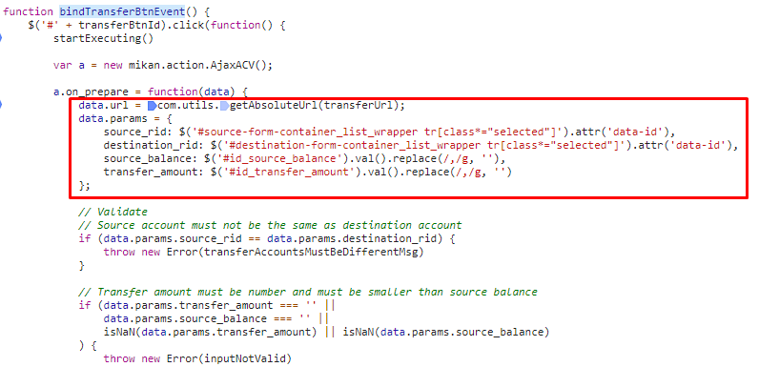

View処理（python / Django）
 |  |  |  |  |  | ４）

transfer_money
関数
 |  |  |  |  |  |  | ５）
 |  |  |  |  |  |  |  |  |  |  | ６）

Ｍｏｄｅｌ処理（python / Django）

ＭariaDB

 |  |  |  |  |  |  |  |  |  |  |  | ３） | Djangoのurl.py（zm\urls.py）がリクエストを受ける。
 |  |  |  |  |  |  |  |  |  |  |  |  | さらにurls.py（zm\page\zum03\urls.py）へ処理を渡し、urls.py（zm\page\zum03\U02PR001\urls.py）
 |  |  |  |  |  |  |  |  |  |  |  |  | へ処理を渡し。U02PR001View.as_view関数を呼び出す。
 |  |  |  |  |  |  |  |  |  |  |  |  | サーバーのパスは ［url: "/zm/zum03/U02PR001/transfer_money"」

 |  |  |  |  |  |  |  |  |  |  |  |  | 4) | ⑤U02PR001.pyで定義されているU02PR001Viewクラスに処理がまず飛ぶが、
 |  |  |  |  |  |  |  |  |  |  |  |  |  | U02PR001ViewクラスはAbstractPageクラスを継承します
 |  |  |  |  |  |  |  |  |  |  |  |  |  | AbstractPageクラスはBaseHtmlViewクラスを継承します
 |  |  |  |  |  |  |  |  |  |  |  |  |  | スーパークラスBaseHtmlViewなどでPOSTされた際の処理を行う。

 |  |  |  |  |  |  |  |  |  |  |  |  |  |  |  |  |  | \webapp\zm\page\zum03\U02PR001\views.py

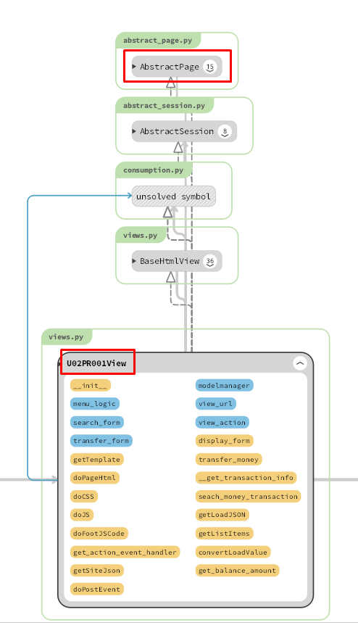
 |  |  |  |  |  |  |  |  | \webapp\zm\urls.py

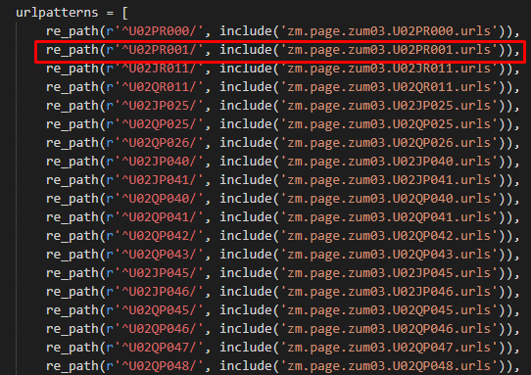

 |  |  |  |  |  |  |  | \zm\page\zum03\urls.py

 |  |  |  |  |  |  | \zm\page\zum03\U02PR001\urls.py

 |  | 4-1） |  |  |  |  |  |  |  |  |  |  | 4-3)
 |  |  | views.pyのBaseHtmlView内で定義されているPOST関数の処理を行う。 |  |  |  |  |  |  |  |  |  |  | クライアントから送信されたリクエストオブジェクトを取得する
 |  |  | このPOST関数内の処理はPOSTリクエストがDjango（サーバ）に送られると毎回呼ばれる。

 |  | 4-2)
 |  |  | U02PR001.pyのU02PR001内のdoPostEvent関数の処理を行い、
 |  |  | その内部で、transfer_money関数が呼ばれ |  |  |  |  |  |  |  |  |  | 4-4)
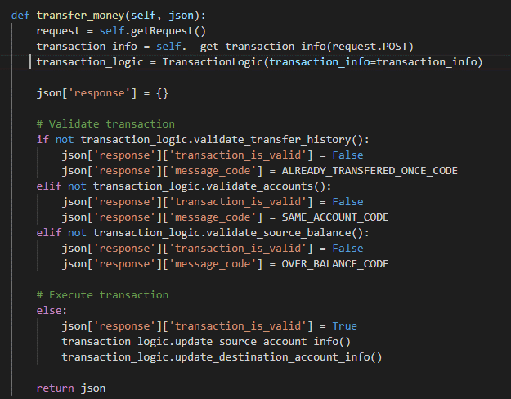
 |  |  |  |  |  |  |  |  |  |  |  |  |  | クライアントから送信された値を取得する

 |  |  |  |  |  |  |  |  |  |  |  |  | 4-5)
 |  |  |  |  |  |  |  |  |  |  |  |  |  | 転送履歴を検証する

 |  |  |  |  |  |  |  |  |  |  |  |  | 4-6)
 |  |  |  |  |  |  |  |  |  |  |  |  |  | アカウントを検証する（（移動元(RID)と移動先(RID)が同じ場合、転送は発生しません））

 |  |  |  |  |  |  |  |  |  |  |  |  | 4-7)
 |  |  |  |  |  |  |  |  |  |  |  |  |  | 振替額が口座残高以下かどうかを確認します

 |  |  |  |  | \web-django\src\webapp\zm\page\zum03\U02PR001\views.py

 |  |  |  |  |  |  |  |  |  |  |  |  | 4-8)
 |  |  |  |  |  |  |  |  |  |  |  |  |  | 移動元に対する情報の更新。
 |  |  |  |  |  |  |  |  |  |  |  |  |  |  | ・移動先レコードRID：移動先のRID
 |  |  |  |  |  |  |  |  |  |  |  |  |  |  | ・移動先金額：画面上の入力量
 |  |  |  |  |  |  |  |  |  |  |  |  |  |  | ・移動先入金年月日：現在の日付

 | 4-9) |  |  |  |  |  |  |  |  |  |  | 【6】関数
 |  |  | 移動先に対する情報の更新。
 |  |  |  | ・移動元金額＝移動元金額 ＋ 画面上の入力量 |  |  |  |  |  |  |  |  | 概要）
 |  |  |  |  |  |  |  |  |  |  |  |  |  | ・プロセスレポートのメイン処理はprint_view.pyのprocess_report関数から
 |  |  |  |  |  |  |  |  |  |  |  |  |  | 様々な関数が呼出され行われる。
 | ５） |  |  |  |  |  |  |  |  |  |  |  | ※ | process_report関数から呼び出される関数群イメージ図
 |  | 全ての処理が終了すると、U02PR001.jsのsuccessブロックに処理が戻り、
①
tranfer_money
関数
 |  |  | 画面に結果が表示される。

②self.getRequest()

③self.__get_transaction_info（）

__get_transaction_info（）

④TransactionLogic()
()

⑤transaction_logic.validate_transfer_history()

validate_transfer_history() / U02PR001/logic.py

⑥transaction_logic.validate_accounts()

validate_accounts()

⑦transaction_logic.validate_source_balance()

validate_source_balance()

⑧transaction_logic.update_source_account_info()

update_source_account_info()

⑨transaction_logic.update_destination_account_info()

update_destination_account_info()

【７】DBアクセス

 | 概要）
 |  | ・getLoadJSON関数の内部では関数が実行される。

 |  |  | ・ | update_source_account_info()
 |  |  | ・ | update_destination_account_info()

【8】エラーハンドリング

 | 概要）

 | U02PR001.jsでエラー処理がされている。

 | 変数 |  |  |  |  |  |  |  |  | 内容
 | transferAccountsMustBeDifferentMsg |  |  |  |  |  |  |  |  | "自分に移動できません"
 | transferMoreThanBalanceMsg |  |  |  |  |  |  |  |  | "残金以下入力してください。"
 | transferedBeforeMsg |  |  |  |  |  |  |  |  | "既に移動しましたため、移動できません"
 | inputNotValid |  |  |  |  |  |  |  |  | エラーが発生しました。入力内容を御確認ください'
 | fromGreaterThanToMsg |  |  |  |  |  |  |  |  | 'エンドはスタートより設定ください。'

-








